체크리스트 작성방법
 | ★결제 이후 진행되는 일정과 순서★

 | 결제날 | 결제 이후 담당 영업사원이 업체등록, 검수 후 3차로 전달
 | 결제 1일 후 | 3차 담당자 배정 후 업체측에 진행에 대한 체크 및 안내 (3차흡수)
 | 결제 2일 후 | 첫 캠페인 오픈 / 오픈된 캠페인 링크 발송 / 메일링 발송내역 전달
 | * 결제 이후 체험상품 변경, 홀딩 등 특이사항이 없을 경우 (업무일 기준) 이틀 뒤 캠페인 오픈

 | 캠페인 오픈일 |  | 캠페인 오픈과 동시에 업체측에 캠페인 링크 발송되며 실시간으로 확인가능
 | 첫 캠페인 오픈 2일 후 |  | 결제한 영업사원 카톡폼 발송
 | 캠페인 발표일 |  | 오전중 신청한 리뷰어 명단 추려서 업체측에 전달, 업체 대표님께 명단 선정요청
 | 첫 캠페인 발표일 다음날 |  | 결제한 영업사원 전화 및 카톡폼 발송 (★아직 선정을 하지않은 업체만)
 | 선정완료 후 |  | 선정된 리뷰어들에게 공지 및 가이드라인 전송, 체험 및 리뷰기간 시작
 | 첫 캠페인 오픈 3주 후 |  | 결제한 영업사원 안부전화
 | 캠페인 오픈 4주 후 |  | 리뷰기간 종료, 캠페인마감, 광고주보고서 전달 후 관리과 안부전화

★체크리스트 작성방법

■ 결제 이후 맨 처음 업체명과 결제일을 작성합니다.

■ 업체관리 페이지의 업체명 옆의 (회차) 목록에 1 표시가 되면, 첫회차 캠페인이 오픈되었다는 뜻이므로 업체명을 클릭!
■ 업체명 옆의 (회차) 목록에 아무런 표시가 없으면, 첫회차 캠페인이 아직 오픈이 안되었다는 뜻이므로 오픈이 되면 날짜 작성

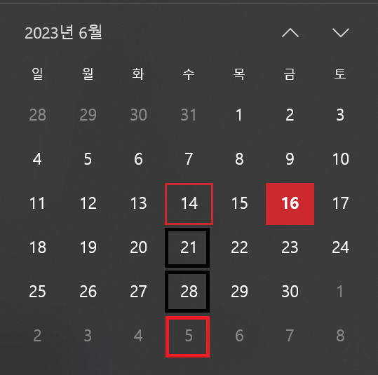

■ 캠페인 진행목록 에서 오픈일과 발표일 체크!

■ 첫 캠페인 오픈일 : ①오픈일과 동일하게 작성하기!
■ Step 1 첫 캠페인 오픈 2일 후 : ①오픈일의 2일 후로 작성하기 (해당일이 주말 및 공휴일인 경우 다음 업무일로 작성)
■ Step 2 첫 캠페인 발표일 다음날 : ②발표일의 다음날로 작성하기 (해당일이 주말 및 공휴일인 경우 다음 업무일로 작성)
■ Step 3 첫 캠페인 오픈 3주 후 : ①오픈일의 3주 후로 작성하기 (달력에서 밑으로 3칸!) (해당일이 공휴일인 경우 다음 업무일로 작성)

■ 해당 날짜가 되어 카톡폼 혹은 전화를 하고나면 날짜를 지우고 ㅇ표시로 변경하기
■ Step 2는 날짜를 써놓고 그 날짜에 확인했을때 이미 업체측에서 선정을 했으면 전화 하지않고 바로 ㅇ표시로 변경하기
■ Step 1부터 3까지 모두 완료하면 그 업체는 끝!
■ 완료한 업체는 누적시키기

Step 2 발표일 다음날
* Step 2 의 전화는 (명단 선정을 하지 않은 업체만) 전화를 하면 되며 전화 후에는 반드시 카톡폼으로 안내를 해주셔야 합니다.

■ 발표일 다음날 해당 업체의 캠페인 진행목록에서 오른쪽의 "선정명단" 클릭

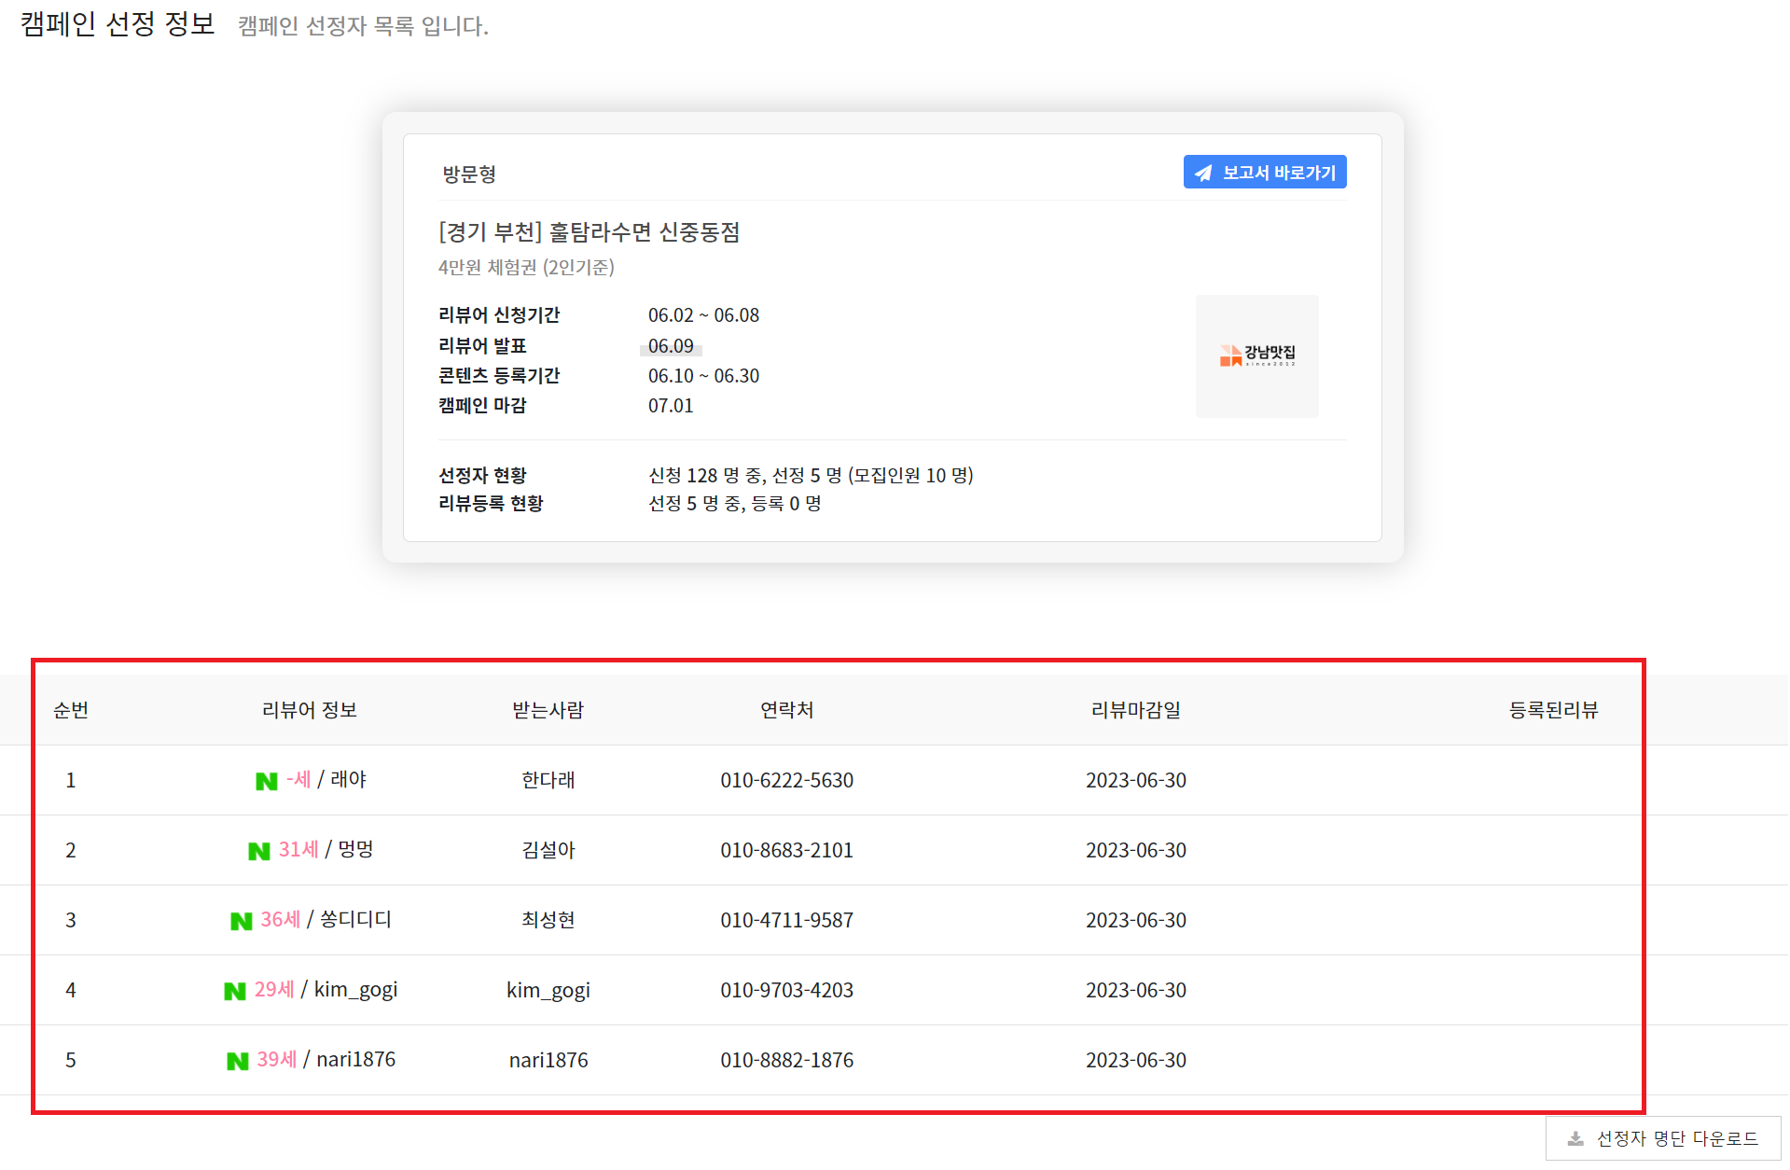

■ 하단에 리뷰어 목록이 있을 경우에는, 업체측에서 이미 선정을 완료한 상태이기 때문에 전화 할 필요가 없으며 바로 ㅇ표시 하시면 됩니다!

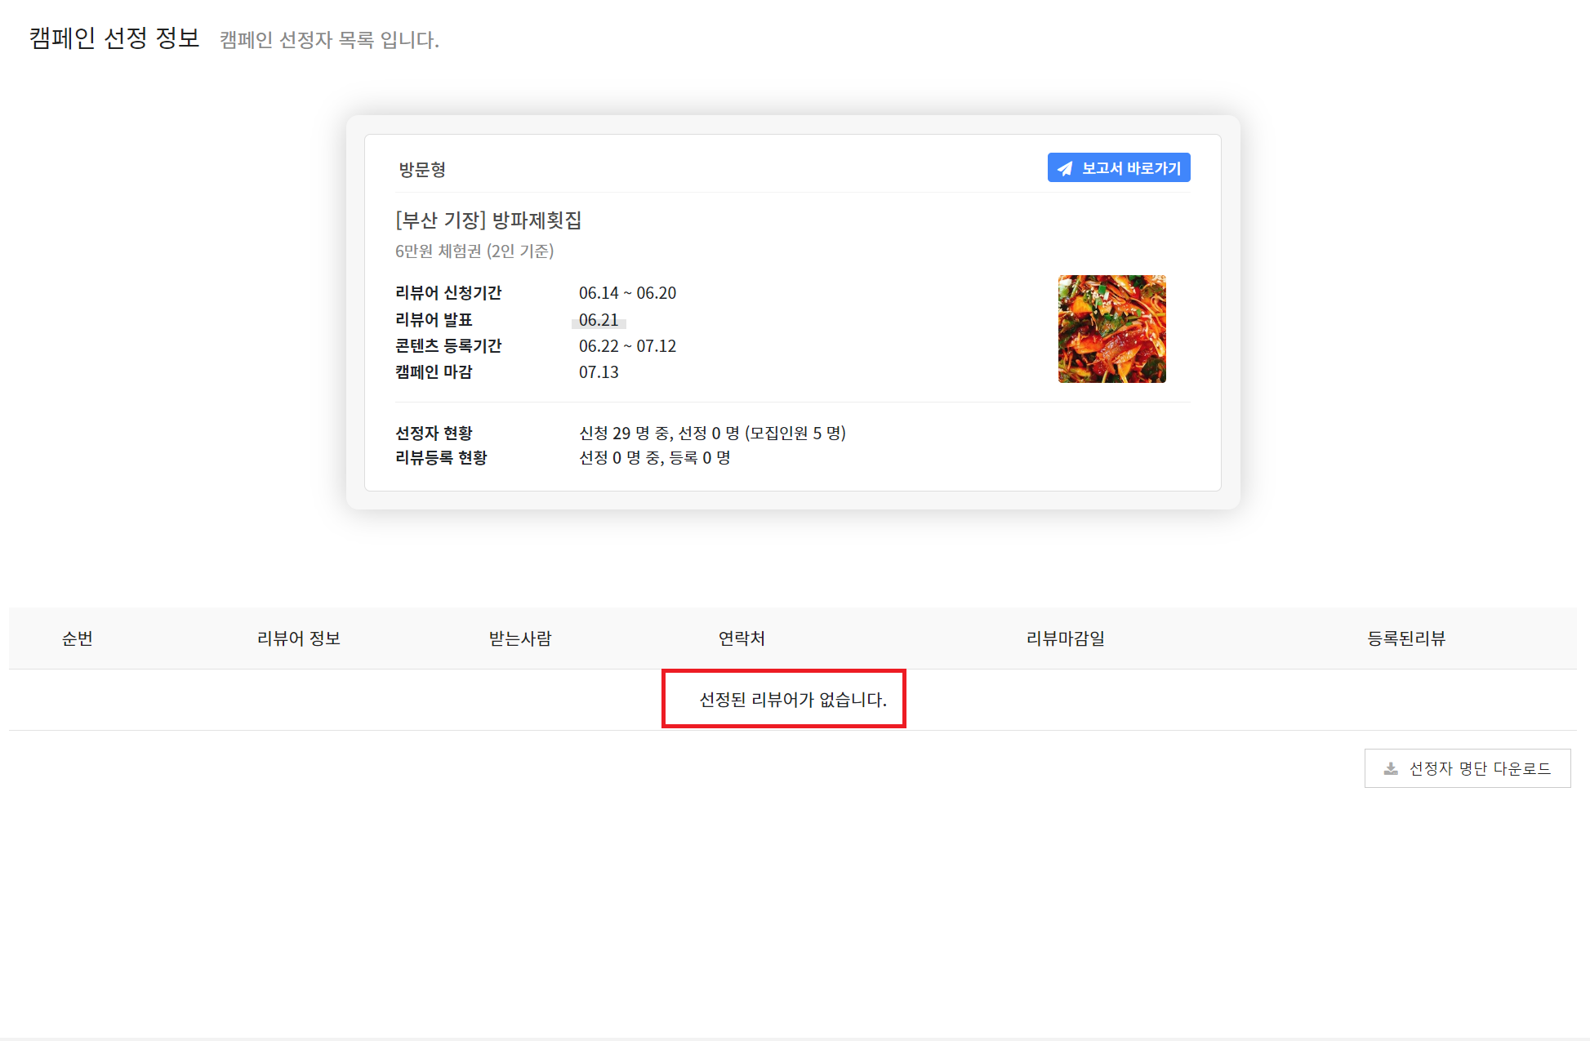

■ 발표일 다음날이 되었으나 아직 하단에 리뷰어 목록이 없을 경우에는, 업체측에서 아직 선정을 하지 않은 단계이므로 전화 후 카톡폼 전달!

★ 특이사항 ★

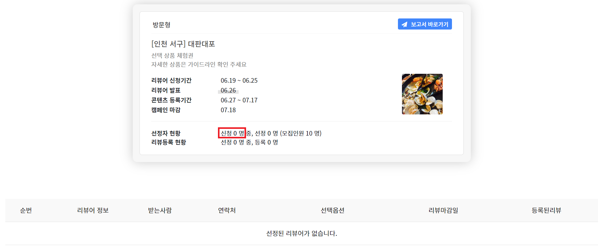

■ 업체측에서 명단선정을 하지 않았는데 "체험신청 리뷰어가 0명인" 경우
체험신청 리뷰어가 0명인 경우 자동으로 다음 캠페인이 오픈되며 리뷰어 재모집에 들어갑니다
이 경우엔 명단을 선정하지 않았어도 전화를 하지 않음!
Step1은 이미 진행했기 때문에, Step2와 Step3의 날짜는 삭제, 특이사항에 신청 0명이라고 작성 후 다음회차 캠페인 일정에 맞게 Step2와 Step3의 날짜를 재작성 후 진행

■ 체험신청 리뷰어가 있고, 업체측에서 선정을 하지 않아 전화드렸는데 업체측에서 "마음에 드는 리뷰어가 없어서 일부러 선정을 하지 않았다" 할 경우
☞ 바로 재모집 요청하겠다고 말씀드리고 3차로 특이사항 전달

■ 체험신청 리뷰어가 있고, 업체측에서 선정을 하지 않아 전화드렸는데 업체측에서 "선정하는것이 귀찮으니 너가 직접 해줄 수 없겠냐" 할 경우
☞ " 네이버 로직 기준으로 순위를 뽑아서 전달드리긴 했는데, 대표님께서도 보시기에 괜찮은 리뷰어들을 한번 뽑아주세요 ~ " 하고 직접 선정하게끔 유도
(정 귀찮게 생각하시는 경우에는 : 어차피 기준에 맞는 리뷰어 순서이기 때문에 위에서부터 원하시는 팀 수만큼 순서대로 뽑아주셔도 무관하다고 안내)

